Sheet1
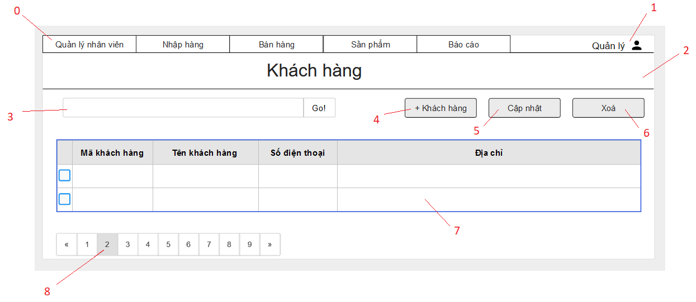

Danh sách các biến cố
STT | Điều kiện kích hoạt | Xử lí | Ghi chú
0 | Chọn Menu | Chuyển sang trang hiện thị theo menu item
1 | Chọn danh mục tài khoản | Mở trang danh mục tài khoản
2 | Khởi động màn hình | Đọc danh sách khách hàng từ CSDL Xuất danh sách khách hàng
3 | Nhập thông tin tìm kiếm khách hàng | Truy vấn thông tin tìm kiếm CSDL Nếu không hợp lệ sẽ xuất ra thông báo Xuất ra danh sách thông tin liên quan đến tìm kiếm
4 | Chọn nút thêm khách hàng | Hiện form thêm khách hàng
5 | Chọn nút cập nhật | Hiện form cập nhật thông tin khách hàng
6 | Chọn nút xóa khách hàng | Hiện bảng xác nhận Nếu đồng ý thì xóa khách hàng
7 | Chọn khách hàng | Hiện trang thông tin khách hàng
8 | Chọn trang | Chuyển đến trang đã chọn
 |  |  |  |  |  |  | 2
Danh sách các thành phần của giao diện
STT | Tên | Kiểu | Ý nghĩa | Miền giá trị | Giá trị mặc định | Ghi chú
1 | Menu_QLNV | Menu | Hiển thị danh sách các Menu Item trong QLNV
2 | Menu_NhapHang | Menu | Hiển thị danh sách các Menu Item trong Nhập hàng
3 | Menu_BanHang | Menu | Hiển thị danh sách các Menu Item trong Bán hàng
4 | Menu_SanPham | Menu | Hiển thị danh sách các Menu Item trong Sản phẩm
5 | Menu_BaoCao | Menu | Hiển thị danh sách các Menu Item trong Báo Cáo
6 | MenuI_KhachHang | Menu Item | Hiện trang báo cáo khách hàng
7 | MenuI_SanPham | Menu Item | Hiện trang báo cáo sản phẩm
8 | MenuI_DoanhThu | Menu Item | Hiện trang báo cáo doanh thu
9 | Bt_Admin | Button | Hiển thị danh mục Tài Khoản
10 | Lb_TieuDeKH | Label | Hiển thị tiêu đề
11 | Tf_SearchKH | Text Field | Nhập thông tin tìm kiếm
12 | Bt_SearchNV | Button | Tìm kiếm khách hàng dựa theo thông tin đã nhập
13 | Bt_ThemKH | Button | Thêm khách hàng
14 | Bt_CapNhat | Button | Cập nhật thông tin khách hàng
15 | Bt_Xoa | Button | Xóa nhân viên
16 | Cb_KH | Check Box | Chọn khách hàng
17 | Lb_TenKH | Label | Chọn xem thông tin khách hàng
18 | Bt_ChuyenTrang | Button | Chuyển trang

